聯絡我
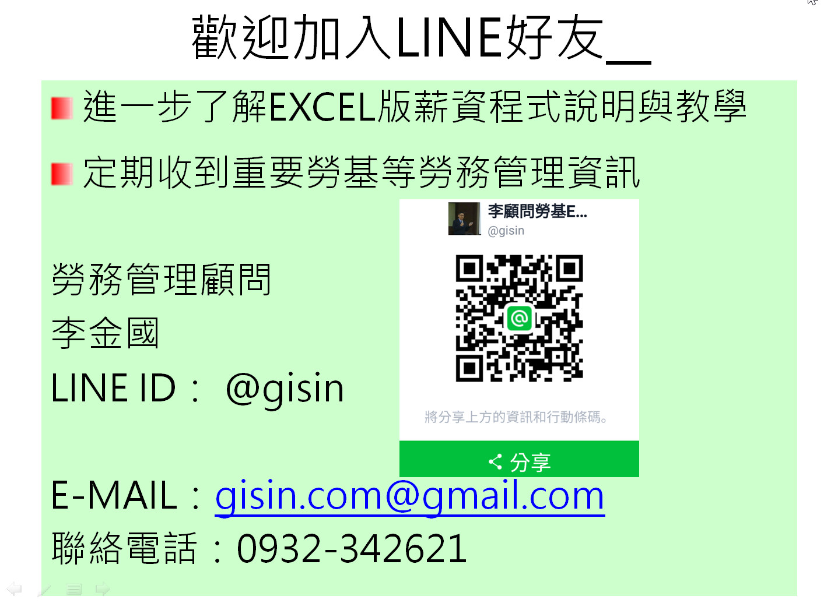
網址: | https://www.gisin.com.tw/ | 私LINE ID: kking-lee

